Mineral
 | Investigación Metalúrgica No. 18513 |  |  |  |  | Investigación Metalúrgica No. 18513 |  |  |  |  |  | Investigación Metalúrgica No. 18513

 | COMPOSITO MIXTO TCS - 074 Prueba No.1 Lix |  |  |  |  | COMPOSITO MIXTO TCS - 074 Prueba No.1 Lix |  |  |  |  |  | COMPOSITO MIXTO TCS - 074 Prueba No.1 Lix

 | Cliente: | El Molle Verde S.A.C. |  | Operador: | E. Huatuco | Cliente: | El Molle Verde S.A.C. |  | Operador: | E. Huatuco |  | Cliente: | El Molle Verde S.A.C. |  |  | Operador: | E. Huatuco
 | Proyecto: | Trapiche |  | Fecha: | Oct. 30/24 | Proyecto: | Trapiche |  | Fecha: | Oct. 30/24 |  | Proyecto: | Trapiche |  |  | Fecha: | Oct. 30/24
 | Muestra: | TCS - 074 |  |  |  | Muestra: | TCS - 074 |  |  |  |  | Muestra: | TCS - 074
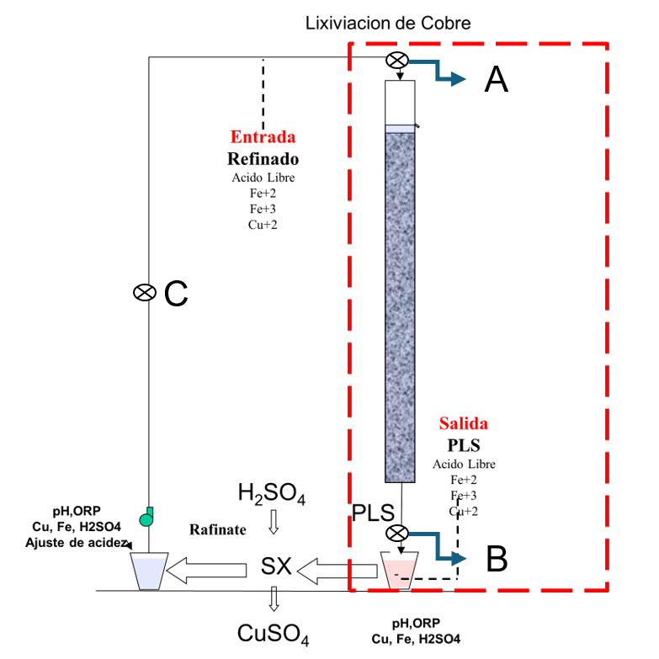
 | Descripción: | Curado y Aglomeración |  |  |  | Descripción: | Prueba de Aglomeración

 |  | Descripción | Unidad | Valor |  |  | Descripción | Unidad | Valor

 |  | Densidad bulk | kg/l |  |  |  | Peso Seco | kg | 26.9
 |  | Cu | % | 0.40 |  |  | Peso Inicial Humedo | kg | 27.1
 |  | Fe | % | 2.35 |  |  | Peso Final Curado | kg | 28.6
 |  | Cu H2SO4 | % | 0.284 |  |  | *ILS+H2O(10%/90%)w/w | g | 1491
 |  | Cu CN | % | 0.050 |  |  | Ácido | g | 135
 |  | Cu Residual | % | 0.051 |  |  | Densidad de ILS+H2O | g/cc | 1.02
 |  |  |  |  |  |  | **Volumen de la solución | cc | 1468
 |  |  |  |  |  |  | Tiempo | h | 0.17
 |  |  |  |  |  |  | Humedad del mineral | % | 0.50
 | Resumen de cambios en las pruebas: |  |  |  |  |  | Humedad de curado | % | 6.1
 |  |  |  |  |  |  | ILS :Cu= 0.25 g/kg, Ácido= 10.0 g/Kg , FeT= 20.1 g/Kg, Fe+2= 2.8 g/Kg
 |  |  |  |  |  |  | ILS + H2O: Cu= 0.025 g/kg, Ácido= 0.1 g/Kg , FeT= 2.01 g/Kg, Fe+2= 0.28 g/Kg
1) | El 10/06/2024 se carga la columna. |  |  |  |  |  | **Volumen total (Acido Ind.+Refino+Humedad Mineral)
2) | El 13/06/2024 se empieza a regar la columna. |  |  |  |  | Descripción: | Prueba de Curado

 |  |  |  |  |  |  | Descripción | Unidad | Valor
 |  |  |  |  |  |  | *H2SO4 | kg/t | 5.1
 |  |  |  |  |  |  | Concentración H2SO4 | g/l | 92
 |  |  |  |  |  |  | Tiempo | días | 3
 |  |  |  |  |  |  | Temperatura Ambiental | ºC | 14
 |  |  |  |  |  |  | Temperatura Aglomerado | ºC | 15.8

 |  |  |  |  |  |  | * Acido total en el curado y Refino

 |  |  |  |  |  |  |  |  |  |  |  |  | Consumo Acito Total= | A-B
 |  |  |  |  |  |  |  |  |  |  |  |  | Consumo Gangas= | A-C

 |  |  |  |  |  |  |  |  |  |  |  |  |  | Consumo Ácido Total= | H2SO4 (Agregado en el Alimento)- H2SO4 ( PLS)
 |  |  |  |  |  |  |  |  |  |  |  |  |  | Consumo Cu= | H2SO4 (Acido devuelto por el Cu)
 |  |  |  |  |  |  |  |  |  |  |  |  |  | Consumo Gangas= | Consumo Acido Total - Consumo Cu
 |  |  |  |  |  |  |  |  |  |  |  |  |  | Consumo de H2SO4 Total (Fe+2 a Fe+3)= | H2SO4( Agregado en el Alimento)+H2SO4 ( PLS)+H2SO4(Fe+2)+H2SO4 (Fe+3)

 |  |  |  |  |  |  |  |  |  |  | 1.17 | 5.6

% Rec Cu
Extracción de Cobre TCS - 074 Lix
4 | -0.1
5 | -0.2
6 | 1.8
7 | 7.1
8 | 11.6
9 | 15.2
10 | 18.5
11 | 21.3
12 | 23.8
13 | 26.3
14 | 28.2
15 | 30.8
16 | 33.1
17 | 35.4
18 | 37.4
19 | 39.2
20 | 41.1
21 | 42.5
22 | 43.8
23 | 45.0
24 | 46.3
25 | 47.5
26 | 48.6
27 | 49.7
28 | 50.8
29 | 51.8
30 | 52.7
31 | 53.5
32 | 54.4
33 | 55.1
34 | 55.9
35 | 56.6
36 | 57.2
37 | 57.9
38 | 58.5
39 | 59.1
40 | 59.7
41 | 60.3
42 | 60.8
43 | 61.3
44 | 61.6
45 | 61.9
46 | 62.4
47 | 62.9
48 | 63.4
49 | 64.0
50 | 64.5
51 | 64.9
52 | 65.3
53 | 65.7
...

pH - EMF
pH y ORP vs Tiempo TCS - 074 Lix
 | ORP | pH
5
6 | 363 | 2.6
7 | 378 | 2.5
8 | 386 | 2.4
9 | 398 | 2.3
10 | 405 | 2.2
11 | 406 | 2.2
12 | 408 | 2.2
13 | 410 | 2.1
14 | 414 | 2.2
15 | 415 | 2.2
16 | 417 | 2.1
17 | 419 | 2.2
18 | 421 | 2.1
19 | 423 | 2.1
20 | 422 | 2.1
21 | 423 | 2.0
22 | 425 | 2.0
23 | 426 | 2.0
24 | 427 | 1.9
25 | 428 | 2.0
26 | 430 | 2.0
27 | 431 | 1.9
28 | 433 | 1.9
29 | 434 | 1.9
30 | 435 | 1.9
31 | 437 | 1.9
32 | 438 | 1.9
33 | 440 | 1.9
34 | 442 | 1.9
35 | 443 | 1.8
36 | 445 | 1.8
37 | 446 | 1.8
38 | 445 | 1.8
39 | 444 | 1.9
40 | 447 | 1.8
41 | 445 | 1.8
42 | 446 | 1.8
43 | 448 | 1.8
44 | 449 | 1.8
45 | 447 | 1.7
46 | 445 | 1.7
47 | 444 | 1.7
48 | 442 | 1.7
49 | 443 | 1.7
50 | 441 | 1.7
51 | 442 | 1.7
52 | 443 | 1.7
53 | 442 | 1.7
54 | 443 | 1.7
...

